BUS-RL-Tw2-Maturitas Rp
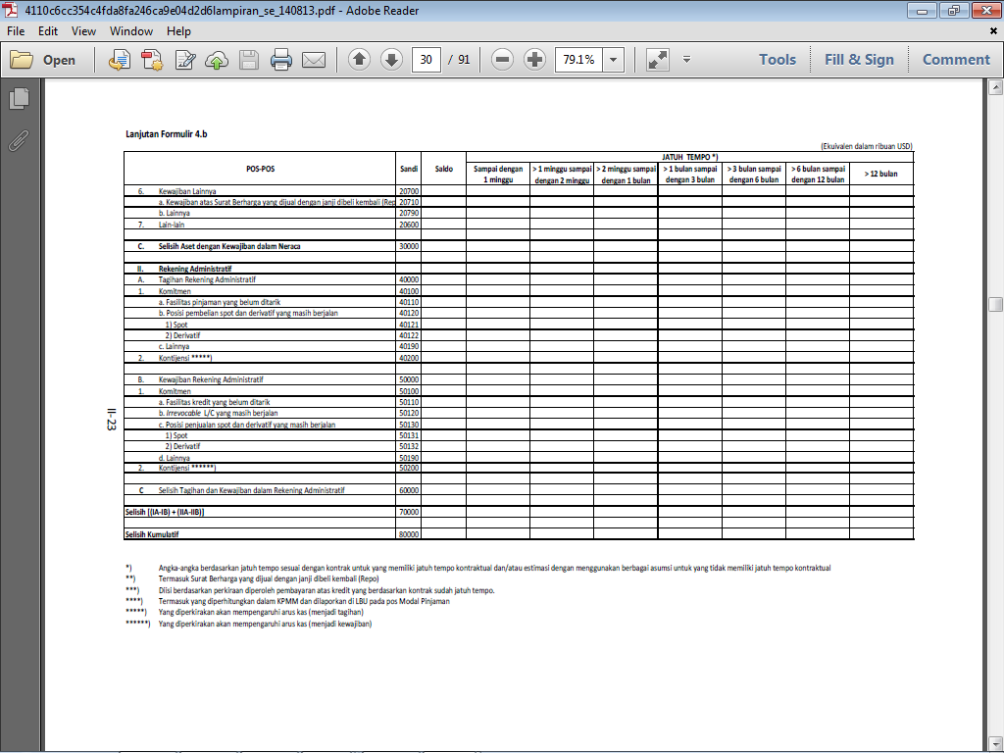
 |  |  |  |  |  |  |  |  |  |  |  |  |  |  |  | Daftar
LAPORAN PROFIL MATURITAS
(Rupiah)
 |  |  |  |  |  |  |  |  |  |  |  |  |  |  |  | (dalam jutaan Rupiah)
No. | Pos-pos |  |  |  | Saldo | Posisi Tanggal Laporan |  |  |  |  | Saldo | Posisi Tanggal Laporan Tahun Sebelumnya
 |  |  |  |  |  | Jatuh Tempo *) |  |  |  |  |  | Jatuh Tempo *)
 |  |  |  |  |  | ≤ 1 bulan | > 1 bulan s.d. 3 bulan | > 3 bulan s.d. 6 bulan | > 6 bulan s.d. 12 bulan | >12 bulan |  | ≤ 1 bulan | > 1 bulan s.d. 3 bulan | > 3 bulan s.d. 6 bulan | > 6 bulan s.d. 12 bulan | >12 bulan
(1) | (2) |  |  |  | (3) | (4) | (5) | (6) | (7) | (8) | (3) | (4) | (5) | (6) | (7) | (8)
I | LAPORAN POSISI KEUANGAN
 | A. | Aset
 |  | 1. | Kas
 |  | 2. | Penempatan pada Bank Indonesia
 |  | 3. | Penempatan pada bank lain
 |  | 4. | Surat berharga yang dimiliki
 |  | 5. | Piutang:
 |  |  | a. | Piutang murabahah (gross)
 |  |  | b. | Piutang salam
 |  |  | c. | Piutang istishna'
 |  |  | d. | Piutang qardh
 |  | 6. | Pembiayaan bagi hasil:
 |  |  | a. | Pembiayaan mudharabah
 |  |  | b. | Pembiayaan musyarakah
 |  | 7. | Pembiayaan sewa
 |  | 8. | Aset lainnya

 | B. Kewajiban | Liabilitas
 |  | 1. | Dana pihak ketiga
 |  |  | a. | Giro wadiah
 |  |  | b. | Deposito mudharabah
 |  |  | c. | Tabungan wadiah
 | 5. Pinjaman yang Diterima |  | d. | Tabungan mudharabah
 | 6. Kewajiban lainnya |  | e. | Lainnya
 | 7. Lain-lan | 2. | Liabilitas kepada Bank Indonesia
 |  | 3. | Liabilitas kepada bank lain
 |  | 4. | Surat berharga yang diterbitkan
 |  | 5. | Pembiayaan yang diterima
 |  |  | Liabilitas lainnya

 | C. | LAPORAN KOMITMEN DAN KONTINJENSI
 |  | 1. | Kewajiban komitmen
 |  | 2. | Kewajiban kontinjensi

 | D. | Selisih (A-B)

